はじめにお読みください！
令和 年度 鳥取県ＩＣＴ導入支援事業補助金シートの作成方法

■シートの作成方法をご説明します。
シート名（左から順に） | 様式名 | 枚数 | 説明
所要(精算)額調書（様式１－２） | 様式第1ー２号 | １枚 | ・１つの事業所ごとに１行づつ入力してください。
契約内訳（様式１－２別紙） | 様式第1ー２号別紙 | 事業所ごとに内訳を作成 | ・まず、所要(精算)額調書の事業所No.（１からの連番）を入れてください。 ・所要(精算)額調書における事業所ごとの合計額と一致するようにしてください。
導入計画(報告)書（様式１－１） | 様式第１ー１号 | 事業所ごとに１枚 | ・事業所ごとに１枚作成してください。 シートを追加する方法は下記（★）でお示しします。
収支予算(決算)書（様式第2号) | 様式第２号 | １枚 | ・補助金は税抜き価格に対して交付されますので、「収入」は、鳥取県補助金、事業者負担、消費税額としています。

＜留意点＞
 | 黄色セルに、必要事項を入力してください。
 | 水色セルは、関数が入っており、自動転記されるので記入不要です。

（★）導入計画書（様式１－１）の追加方法
①見出しを右クリックし、「移動またはコピー」を選択 |  | ②「コピーを作成する」をチェックし、「OK」を押す。
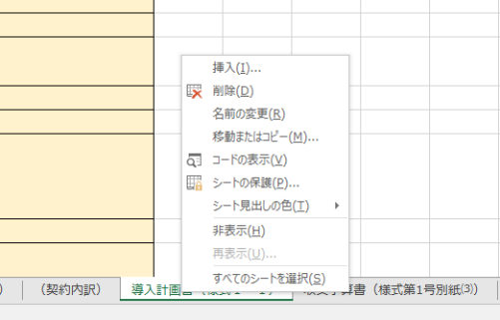
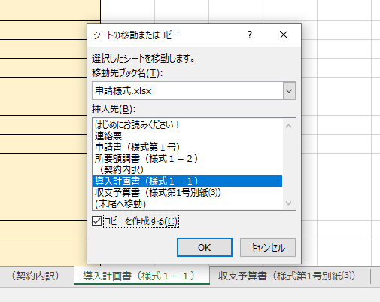

 |  | ※矢印で選択したシートの前にコピーが作成されます。後で移動させることもできます。

導入計画(報告)書（様式１－１）
様式第１ー１号（第４条、第７条関係）
令和 年度 鳥取県介護分野ＩＣＴ導入支援事業計画（報告）書
番
 | 番（所要額調書の事業所No.を記入）
介護事業所名
介護保険事業所番号
円
サービス種類
※事業所ごとに作成すること
※介護予防サービスは、居宅サービス種類に含める（１事業所としてカウント）
※施設併設の短期入所サービスは、施設に含める。

（1）導入する意義・目的、効果 ※介護従事者の負担軽減等による雇用環境の改善、離職防止及び定着促進を中心に、数値を用いてできるだけ具体的に記載すること。
（2）導入する機器等 | ①介護ソフト ※リストから選択
 | （介護ソフト製品名）
 | ②ハードウェア製品名
 | ③その他（ネットワーク機器等）
（3）「SECURITY ACTION」の宣言の有無 ※リストから選択
（4）「LIFE」の利用申請の有無 ※リストから選択
（5）データ連携の有無 ※リストから選択
 | 「有」（予定含む）の場合は、具体的なデータ連携の内容、連携先、連携方法を記入
（6）文書量半減の有無 ※リストから選択
 | 「有」（予定含む）の場合は、具体的な削減の内容（文書の種類や枚数等）を記入
（7）ICT機能の要件確認 ※「有」又は「無」にチェック | 記録業務、情報共有業務（介護事業所内外の情報連携含む。）及び請求業務を一貫して行う機能の有無
 | 「居宅介護支援事業所と訪問介護などのサービス提供事業所間における情報連携の標準仕様」に準じた仕様の適否
（8）購入時期（レンタル・リースの場合は、その期間 例）令和5年6月～令和6年3月）
※(3)「SECURITY ACTION」の宣言で「無」の場合は、補助金の支給ができません。
※(4)～(6)のいずれかが「有」の場合に補助率が四分の三となります。LIFE標準仕様が実装されているかについては、ソフト会社にお問い合わせください。
※(7)居宅介護支援事業所との情報連携要件は、居宅サービス計画や介護予防サービス計画に基づきサービス提供をするものに限ります（※介護保険施設（地域密着型を含む）、特定施設入居者生活介護（地域密着型を含む）、福祉用具販売、認知症対応型共同生活介護は記入不要）。

